Foglio1

Firenze, 24 ottobre 2020 - Sono ancora in aumento i casi di positività al coronavirus nella nostra regione: oggi sono 1.526 nuovi casi, età media 44 anni, 11 decessi. In Toscana sono 29.427 i casi di positività al Coronavirus, 1.526 in più rispetto a ieri. I nuovi casi sono il 5,5% in più rispetto al totale del giorno precedente. I guariti crescono dell’1,6% e raggiungono quota 12.491 (42,4% dei casi totali). I tamponi eseguiti hanno raggiunto quota 987.024, 13.369 in più rispetto a ieri. Sono 8.886 i soggetti testati (escludendo i tamponi di controllo), di cui il 17,2% è risultato positivo. A questi si aggiungono i 1.105 tamponi antigenici rapidi eseguiti oggi. Gli attualmente positivi sono oggi 15.688, +9,1% rispetto a ieri. I ricoverati sono 727 (71 in più rispetto a ieri), di cui 87 in terapia intensiva (5 in più). Purtroppo, oggi si registrano 11 nuovi decessi: 8 uomini e 3 donne con un'età media di 86,6 anni.Relativamente alla provincia di residenza, le persone decedute sono: 4 a Firenze, 1 a Massa Carrara, 3 a Pisa, 3 a Livorno.
 |  |  |  |  | In data 24 ottobre l’incremento nazionale dei casi è +4,05% (ieri +4,11%) con 504.509 contagiati totali, 261.808 dimissioni/guarigioni (+2.309) e 37.210 deceduti (+151); 203.182 infezioni in corso (+17.180). Elaborati 177.669 tamponi (ieri 182.032); 19.644 positivi; rapporto positivi/tamponi 11,05% (ieri 10,51%). Ricoverati con sintomi +738 (11.287); terapie intensive +79 (1.128). Nuovi casi soprattutto in: Lombardia 4.959; Veneto 1.729; Campania 1.718; Lazio 1.687; Piemonte 1.548; Toscana 1.526; Emilia Romagna 1.180; Liguria 1.035; Sicilia 886; Puglia 631; Umbria 525; Friuli 412; Sardegna 379; Abruzzo 375; P.A. Bolzano 277; Marche 274.

Di seguito i casi di positività sul territorio con la variazione rispetto a ieri. Sono 8.644 i casi complessivi ad oggi a Firenze (522 in più rispetto a ieri), 1.934 a Prato (101 in più), 2.061 a Pistoia (130 in più), 2.190 a Massa (65 in più), 3.212 a Lucca (190 in più), 3.864 a Pisa (189 in più), 1.790 a Livorno (119 in più), 2.722 ad Arezzo (110 in più), 1.492 a Siena (67 in più), 968 a Grosseto (33 in più). Sono 550 i casi positivi notificati in Toscana, ma residenti in altre regioni. Sono 753 quindi i casi riscontrati oggi nell'Asl Centro, 563 nella Nord Ovest, 210 nella Sud est.

Le persone ricoverate nei posti letto dedicati ai pazienti COVID oggi sono complessivamente 727 (71 in più rispetto a ieri, più 10,8%), 87 in terapia intensiva (5 in più rispetto a ieri, più 6,1%).

 |  |  |  |  |  |  |  |  |  |  |  |  |  | https://www.ars.toscana.it/banche-dati/dati-sintesi-sintcovid-aggiornamenti-e-novita-sul-numero-dei-casi-deceduti-tamponi-per-provincia-e-per-asl-della-regione-toscana-e-confronto-con-italia-con-quanti-sono-i-decessi-per-comune?provenienza=home_ricerca&dettaglio=ric_geo_covid&par_top_geografia=090
 |  | OGGI |  |  |  |  | IERI

ieri | oggi
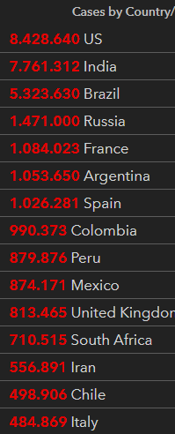
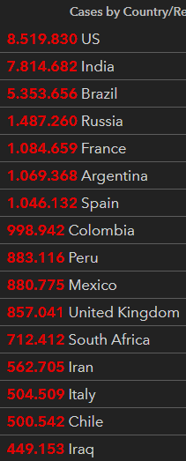

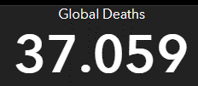

 |  |  |  |  | delta +151

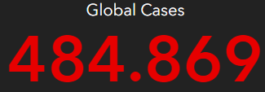
 |  |  |  | Italy
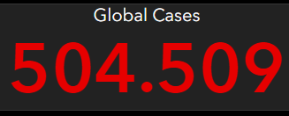

 |  |  | OGGI |  |  | IERI

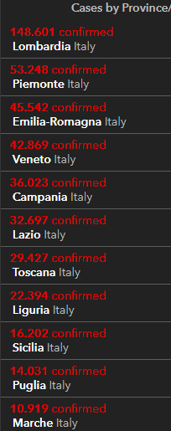
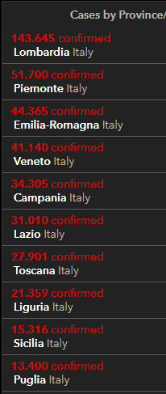
2020-10-24
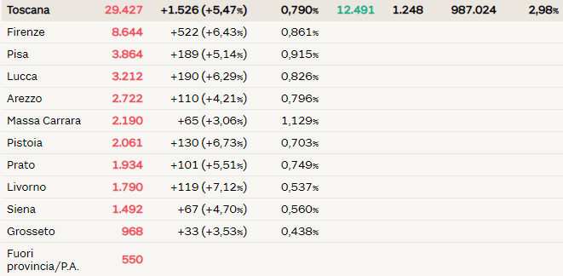

 |  |  |  |  |  |  |  | Siamo vicini alla soglia critica

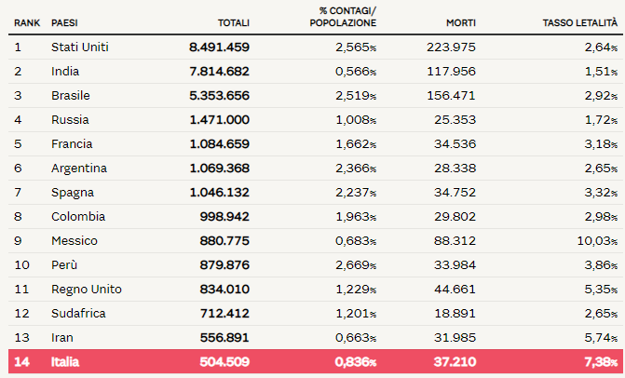

 |  |  |  |  |  |  |  |  |  |  | Regione Toscana
 |  |  |  |  |  |  |  |  | 2020-05-30 | 2020-05-31 | 2020-06-01 | 2020-06-02 | 2020-06-03 | 2020-06-04 | 2020-06-05
 |  |  |  |  |  |  |  | Firenze | 3464 | 3467 | 3468 | 3471 | 3473 | 3473 | 3478
 |  |  |  |  |  |  |  | Pistoia | 675 | 675 | 675 | 676 | 676 | 677 | 677
 |  |  |  |  |  |  |  | Lucca | 1361 | 1361 | 1362 | 1363 | 1364 | 1364 | 1364
 |  |  |  |  |  |  |  | Siena | 438 | 438 | 438 | 438 | 438 | 438 | 438
 |  |  |  |  |  |  |  | Massa Carrara | 1049 | 1049 | 1049 | 1049 | 1049 | 1049 | 1050
 |  |  |  |  |  |  |  | Arezzo | 676 | 676 | 677 | 677 | 677 | 677 | 677
 |  |  |  |  |  |  |  | Pisa | 892 | 893 | 893 | 896 | 896 | 896 | 896
 |  |  |  |  |  |  |  | Livorno | 556 | 556 | 556 | 556 | 557 | 557 | 557
 |  |  |  |  |  |  |  | Grosseto | 425 | 425 | 425 | 426 | 426 | 426 | 426
 |  |  |  |  |  |  |  | Prato | 564 | 564 | 564 | 565 | 585 | 585 | 586

 |  |  |  |  |  |  |  |  |  | OGGI | 2020-06-05

